Лист1
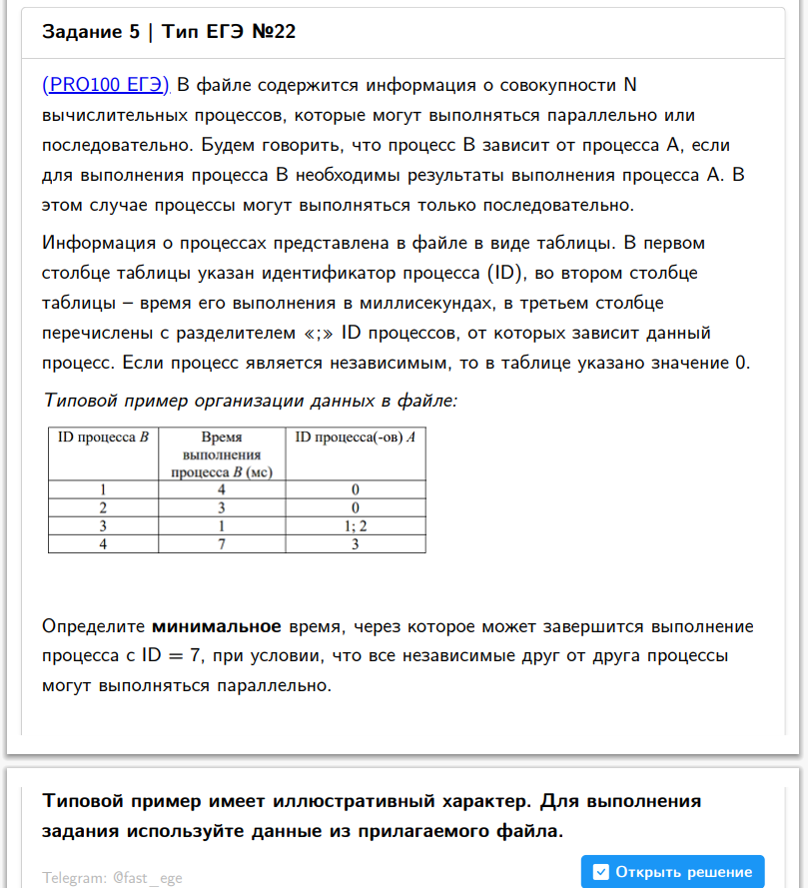
ID процесса B | Время выполнения процесса B (мс) | ID процесса (ов) A
1 | 4 | 0 |  | 0 | 0 | 4
2 | 3 | 0 |  | 0 | 0 | 3
3 | 1 | 1 | 2 | 4 | 3 | 5
4 | 7 | 3 |  | 5 | 0 | 12
5 | 6 | 3 |  | 5 | 0 | 11
6 | 3 | 5 |  | 11 | 0 | 14
7 | 1 | 4 | 6 | 12 | 14 | 15
8 | 2 | 7 |  | 15 | 0 | 17
9 | 7 | 0 |  | 0 | 0 | 7
10 | 8 | 0 |  | 0 | 0 | 8
11 | 6 | 9 |  | 7 | 0 | 13
12 | 6 | 10 |  | 8 | 0 | 14
0 |  |  |  | 0 | 0 | 0

